Sheet1
万盛九锅箐森林公园“小而美”维修改造项目公开比选限价
序 号 | 子项目 | 分部分项 | 施工工艺及规格 | 限 价（万元） | 示意图 | 备 注
1 | 宾馆“小而美”维修改造项目 | 宾馆广场氛围灯饰项目 | 灯光：广场两侧树木树干部安装树冠灯向上打光，灯光选择炫彩变色灯，220v、200W防水树冠灯23盏 线缆：国标防水海底线缆 | 2 | 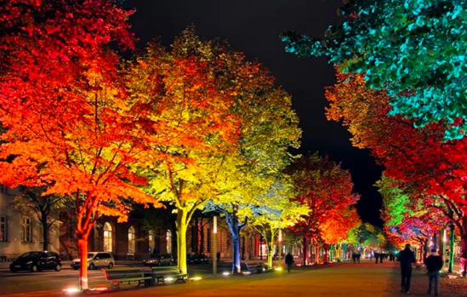
2 |  | 广场右侧露营休闲项目 | 地面：开荒平整保留草皮、基膜覆盖土层、隔土挡板隔离路面分界、路面铺设3-4公分碎石，宽度1.5，长25米 地台：配3.2m*3.5m*3个塑木地板地台， 围栏：靠堡坎侧利用旧物建立围栏，长度约25米， 导识：营地落地字导识、营地氛围挂布营旗。 设备：蛋卷桌椅5套（一桌四椅1.2m*0.6m），加固天幕3套（3米*3米）、服务台大天幕1套（7米*4米） 水电：每个营位配给排水、两个电源插孔、照明，共4组。 | 5.6
3 |  | 广场入口草坪天幕 | 地台：防腐木龙骨架框架主梁，塑木地台铺面，4米*10米 天幕：张拉膜天幕15米*8.3米 电：电插孔2个、营位配备照明和灯饰。 设备：蛋卷桌椅6套（一桌四椅1.2m*0.6m）， | 3 | 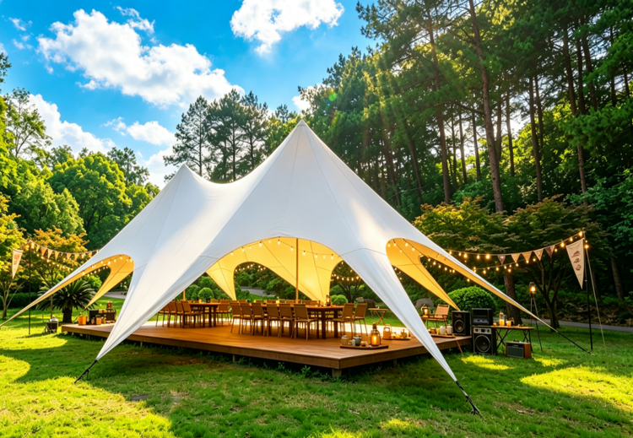
4 |  | 宾馆中庭萌宠互动草坪区 | 地面：破地面透水孔，30方土回填，砌砖池。 草坪：台湾2号矮地草，约220㎡ 路径：生态石板，约30片 栅栏：1.2米高，长度约15米 装饰：原木动物抽象景观 | 1.5 | 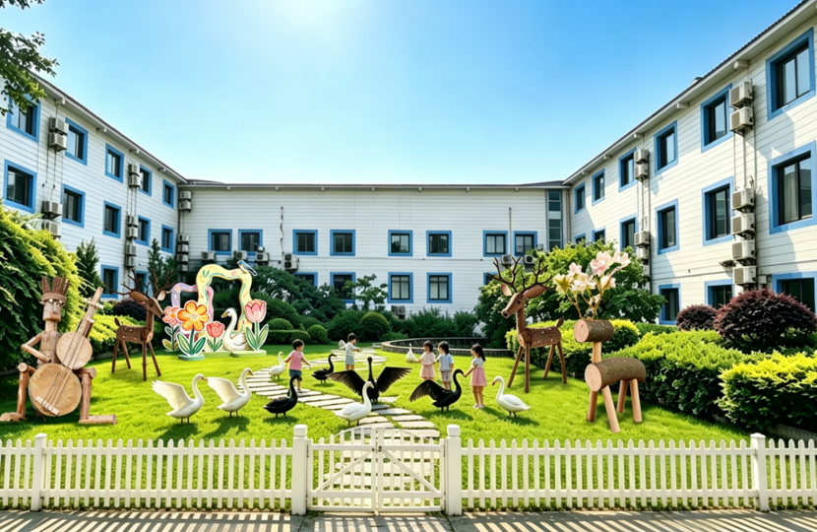
5 | 森林“小而美”维修改造项目 | 无动力游玩区项目 | 场地：区域面积约600㎡，作清表整理 穿越项目：修复原有能用设施，精简长度，保留7个不同的项目，转换平台6个，总长度约70~80米。 魔网项目：多边形，带通道，面积约80㎡预埋加粗钢管焊接龙骨，包含玩耍道具。 配套项目：建2个秋千装置。 护具培训：提供护具6套，安全绳、安全帽、提供教学培训。 广告导识：制作1块导识牌。 | 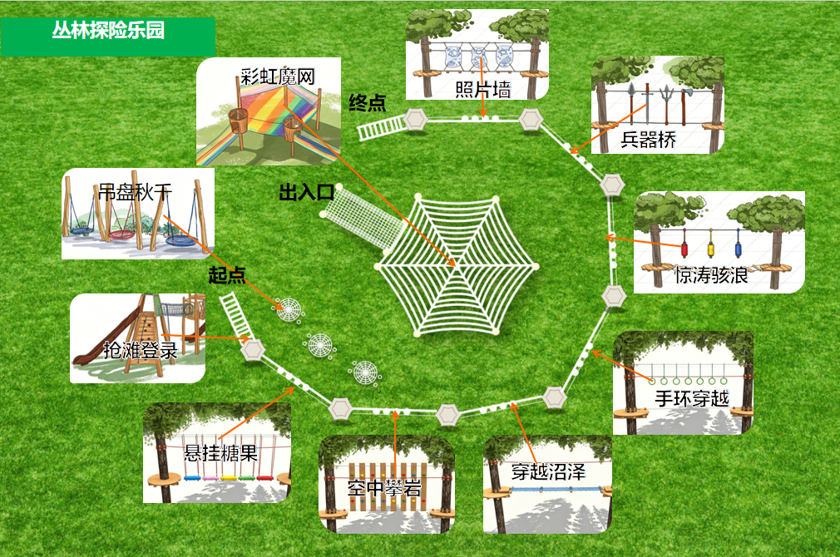 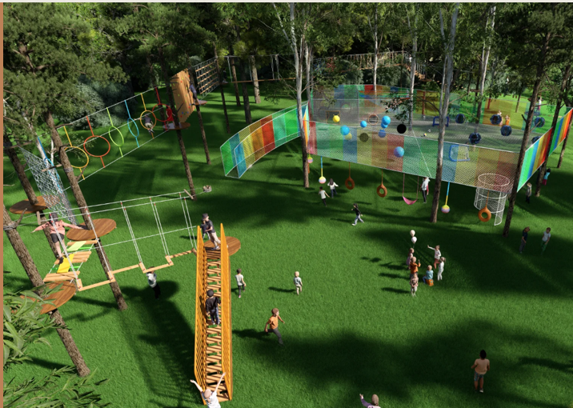 7.7 |  | 无动力游玩区项目方案需进一步深化，参选人需结合比选人的要求深化设计，并进行报价。但总价不能超过该项限价。
6 |  | 烧烤场氛围提升项目 | 顶面：房顶加盖防火仿真茅草，下垂30cm，面积约280㎡ 吊顶：顶部增加主灯光、增加氛围串灯，悬挂露营风格挂布 广告：乐吧烧烤广告PCV牌 | 2
7 |  | 主入口氛围打造 | 框架：原木加工框架、内空4.7米 底座：原木木板文字底座+PVC字设计制作，约2.5米 路面：原木阶梯框架，碎石铺面，面积约20㎡ | 1.8
8 |  | 闲置设备房氛围改造项目 | 墙面：铲除原墙皮，基本找平，三个面刷户外墙面刷漆，约200㎡ 门窗：卷帘门喷同样色墙面漆，约20㎡ 装饰：树叶图案喷涂约10㎡ 清洁：屋顶、地面清洁 | 1.4
9 |  | 标识标牌项目 | 入口、分路、节点处放置导识 原木切片+手绘，高度2.5米，宽度0.5米，共3座 | 0.8
10 |  | 其他零星项目 | 危房围挡：木制框架支撑，单面喷绘画面，螺栓固定，约12.6㎡ | 1.2
11 | 合计 |  |  | 27

